상품제안서
incolor 비비드 무광원형연필 | 상품코드: S03345

 |  |  |  |  |  |  | 02-713-8555 | www.synergygift.co.kr
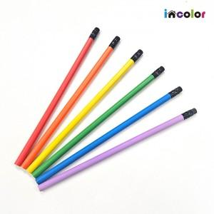 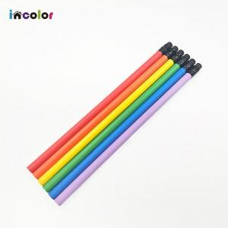 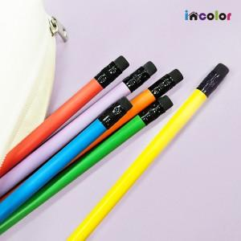

【상세/제작정보】 | <p><span style="font-size: 14pt;">화이트 배경 인쇄시 비용 별도</span>&nbsp;</p>

【인쇄/포장옵션】 | 풀칼라 / 포장불가능

【공급단가】 | 수량 | 1,000~ | 3,000~ | 5,000~ | 10,000~ | 30,000~
*VAT별도 | 단가 | 100원 | 100원 | 90원 | 90원 | 90원

【상품 URL】 | https://www.synergygift.co.kr:443/src/goods_detail.php?gdno=9741

